Đăng nhập
Project Name | Xây dựng website quản lý trung tâm dạy học cờ vua tích hợp hệ AI hỗ trợ học viên
Module Code | Đăng nhập
 | Hoàn thành | Lỗi | Chưa kiểm tra | Bị chăn | Tổng số trường hợp thử nghiệm
Round 1 | 27 | 0 | 0 | 0 | 27
Round 2 | 27 | 0 | 0 | 0 | 27
 | 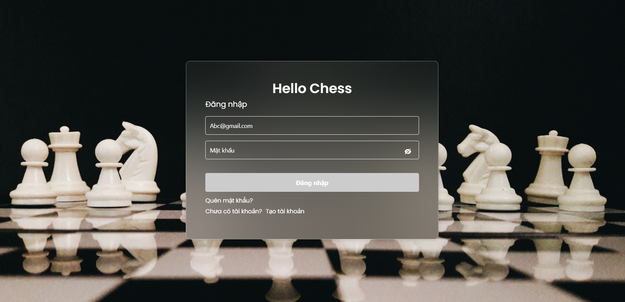
Test Case ID | Mô tả | Hành động | Điều kiện tiên quyết | Kết quả mong đợi | Kết quả thực tế | Kết quả |  |  | Kết quả |  |  | Chú thích
 |  |  |  |  |  | Vòng 1 |  |  | Vòng 2
 |  |  |  |  |  | Trạng thái | Ngày kiểm tra | Người kiểm tra | Trạng thái | Ngày kiểm tra | Người kiểm tra
GUI_SHOW Trang đăng nhập
GUI-DN01 | [Email] Input | Kiểm tra | Người dùng truy cập vào trang đăng nhập của hệ thống | Chữ nhập có màu đen | Chữ nhập có màu đen | Passed | 31/03/2025 | N.Anh | Passed | 2025-02-04 | N.Anh
GUI-DN02 | [Mật khẩu] Input | Kiểm tra | Người dùng truy cập vào trang đăng nhập của hệ thống | Mật khẩu được ẩn bằng kí tự • | Mật khẩu được ẩn bằng kí tự • | Passed | 31/03/2025 | N.Anh | Passed | 2025-02-04 | N.Anh
GUI-DN03 | [Đăng nhập] Button | Kiểm tra | Người dùng truy cập vào trang đăng nhập của hệ thống | Chữ màu trắng và có nền màu đen | Chữ màu trắng và có nền màu đen | Passed | 31/03/2025 | N.Anh | Passed | 2025-02-04 | N.Anh
FUNCTION_SHOW Trang đăng nhập
FUNC-DN01 | Xác thực trang đăng nhập đang hiển thị | 1. Khởi động hệ thống 2 .Nhấn vào biểu tượng đăng nhập | Truy cập vào hệ thống | Hiển thị trang đăng nhập . | Hiển thị trang đăng nhập . | Passed | 31/03/2025 | N.Anh | Passed | 2025-02-04 | N.Anh
FUNC-DN02 | Đăng nhập thành công | 1.Nhập email: user1@gmail.com 2.Nhập mật khẩu:Dai131123a@ 3.Nhấn button đăng nhập | Người dùng truy cập vào trang đăng nhập của trang web. | Hiển thị thông báo "Đăng nhập thành công"và chuyển hướng sang trang chủ | Hiển thị thông báo "Đăng nhập thành công" và chuyển hướng sang trang chủ | Passed | 31/03/2025 | N.Anh | Passed | 2025-02-04 | N.Anh
FUNC-DN03 | Email không đúng định dạng | Nhập Email:user1gmail.com | Người dùng truy cập vào trang đăng nhập của trang web. | Hiện thị email không đúng định dạng | Hiện thị email không đúng định dạng | Passed | 31/03/2025 | N.Anh | Passed | 2025-02-04 | N.Anh
FUNC-DN04 | Email không được bỏ trống | 1.Nhập email: 2.Nhập mật khẩu:Dai131123a@ | Người dùng truy cập vào trang đăng nhập của trang web. | Hiển thị "Vui lòng điền đầy đủ thông tin" | Hiển thị "Vui lòng điền đầy đủ thông tin " | Passed | 31/03/2025 | N.Anh | Passed | 2025-02-04 | N.Anh
FUNC-DN05 | Không đúng email | 1.Nhập email: user2@gmail.com 2.Nhập mật khẩu:Dai131123a@ 3.Nhấn button đăng nhập | Người dùng truy cập vào trang đăng nhập của trang web. | Hệ thống thông báo lỗi : "Tai khoản không tồn tại vui lòng đăng ký". | Hệ thống thông báo lỗi : "Tai khoản không tồn tại vui lòng đăng ký". | Passed | 31/03/2025 | N.Anh | Passed | 2025-02-04 | N.Anh
FUNC-DN06 | Mật khẩu không được bỏ trống | 1.Nhập email: user1@gmail.com 2.Nhập mật khẩu: | Người dùng truy cập vào trang đăng nhập của trang web. | Hiển thị "Vui lòng điền đầy đủ thông tin" | Hiển thị "Vui lòng điền đầy đủ thông tin" | Passed | 31/03/2025 | N.Anh | Passed | 2025-02-04 | N.Anh
FUNC-DN07 | Không đúng mật khẩu | 1.Nhập email: user1@gmail.com 2.Nhập mật khẩu:Dai131123a@@ 3.Nhấn button đăng nhập | Người dùng truy cập vào trang đăng nhập của trang web. | Hệ thống thông báo lỗi : "Thông tin tài khoản hoặc mật khẩu không chính xác". | Hệ thống thông báo lỗi : "Thông tin tài khoản hoặc mật khẩu không chính xác". | Passed | 31/03/2025 | N.Anh | Passed | 2025-02-04 | N.Anh
FUNC-DN08 | Mật khẩu không đủ 6 kí tự | 1.Nhập email:user1@gmail.com 2.Nhập mật khẩu:Dai12 | Người dùng truy cập vào trang đăng nhập của trang web. | Hiển thị thông báo lỗi "Mật khẩu phải có ít nhất 6 ký tự, bao gồm chữ , số và ký tự đặc biệt" | Hiển thị thông báo lỗi "Mật khẩu phải có ít nhất 6 ký tự, bao gồm chữ , số và ký tự đặc biệt" | Passed | 31/03/2025 | N.Anh | Passed | 2025-02-04 | N.Anh
FUNC-DN09 | Mật khẩu không chứa số | 1.Nhập email:user1@gmail.com 2.Nhập mật khẩu:Daia@a | Người dùng truy cập vào trang đăng nhập của trang web. | Hiển thị thông báo lỗi "Mật khẩu phải có ít nhất 6 ký tự, bao gồm chữ , số và ký tự đặc biệt" | Hiển thị thông báo lỗi "Mật khẩu phải có ít nhất 6 ký tự, bao gồm chữ , số và ký tự đặc biệt" | Passed | 31/03/2025 | N.Anh | Passed | 2025-02-04 | N.Anh
FUNC-DN10 | Mật khẩu không chứa chữ | 1.Nhập email:user1@gmail.com 2.Nhập mật khẩu:12323@ | Người dùng truy cập vào trang đăng nhập của trang web. | Hiển thị thông báo lỗi "Mật khẩu phải có ít nhất 6 ký tự, bao gồm chữ , số và ký tự đặc biệt" | Hiển thị thông báo lỗi "Mật khẩu phải có ít nhất 6 ký tự, bao gồm chữ , số và ký tự đặc biệt" | Passed | 31/03/2025 | N.Anh | Passed | 2025-02-04 | N.Anh
FUNC-DN11 | Mật khẩu không có kí tự đặt biệt | 1.Nhập email:user1@gmail.com 2.Nhập mật khẩu:Dai131123a | Người dùng truy cập vào trang đăng nhập của trang web. | Hiển thị thông báo lỗi "Mật khẩu phải có ít nhất 6 ký tự, bao gồm chữ , số và ký tự đặc biệt" | Hiển thị thông báo lỗi "Mật khẩu phải có ít nhất 6 ký tự, bao gồm chữ , số và ký tự đặc biệt" | Passed | 31/03/2025 | N.Anh | Passed | 2025-02-04 | N.Anh

Đăng xuất

 | 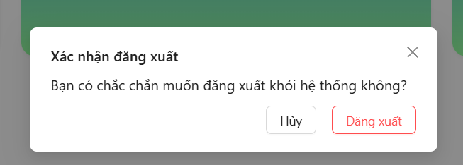
Test Case ID | Mô tả | Hành động | Điều kiện tiên quyết | Kết quả mong đợi | Kết quả thực tế | Kết quả |  |  | Kết quả |  |  | Chú thích
 |  |  |  |  |  | Vòng 1 |  |  | Vòng 2
 |  |  |  |  |  | Trạng thái | Ngày kiểm tra | Người kiểm tra | Trạng thái | Ngày kiểm tra | Người kiểm tra
GUI_SHOW Trang đăng xuất
GUI-DX01 | [Đăng xuất] Button | Kiểm tra | Người dùng đã đăng nhập vào hệ thống | Chữ màu đen | Chữ màu đen | Passed | 31/03/2025 | N.Anh | Passed | 2025-02-04 | N.Anh
FUNCTION_SHOW Trang đăng xuất
FUNC-DX01 | Người dùng muốn đăng xuất ra khỏi hệ thống | 1. Nhấn vào avatar 2. Nhấn vào button đăng xuất 3. Nhấn vào xác nhận đăng xuất | Người dùng đã đăng nhập vào hệ thống | Hiển thị thông báo "Đăng xuất thành công"và về trang chủ | Hiển thị thông báo "Đăng xuất thành công"và về trang chủ | Passed | 31/03/2025 | N.Anh | Passed | 2025-02-04 | N.Anh
FUNC-DX02 | Người dùng muốn đăng xuất ra khỏi hệ thống | 1. Nhấn vào avatar 2. Nhấn vào button đăng xuất 3. Nhấn vào hủy | Người dùng đã đăng nhập vào hệ thống | Trả về giao diện như đã đăng nhập | Trả về giao diện như đã đăng nhập | Passed | 31/03/2025 | N.Anh | Passed | 2025-02-04 | N.Anh

Quên mật khẩu
 | 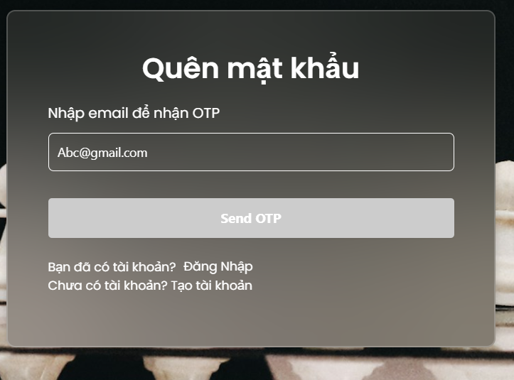 |  |  |  | 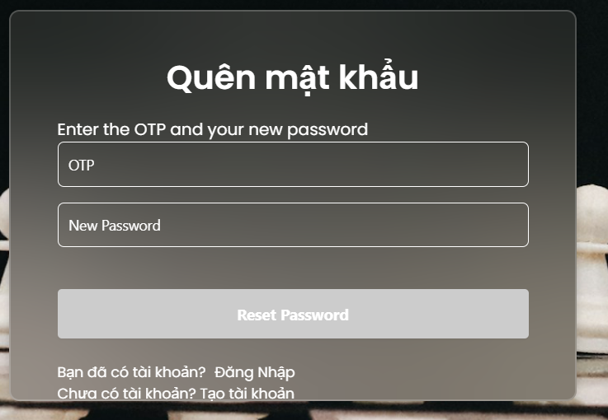
Test Case ID | Mô tả | Hành động | Điều kiện tiên quyết | Kết quả mong đợi | Kết quả thực tế | Kết quả |  |  | Kết quả |  |  | Chú thích
 |  |  |  |  |  | Vòng 1 |  |  | Vòng 2
 |  |  |  |  |  | Trạng thái | Ngày kiểm tra | Người kiểm tra | Trạng thái | Ngày kiểm tra | Người kiểm tra
GUI_FOGOTPW Quên mật khẩu
GUI_FOGOTPW01 | [Email] Input | Kiểm tra | Người dùng truy cập vào quên mật khẩu | Chữ nhập có màu trắng | Chữ nhập có màu trắng | Passed | 31/03/2025 | N.Anh | Passed | 2025-02-04 | N.Anh
GUI_FOGOTPW02 | [OTP] Input | Kiểm tra | Người dùng truy cập vào quên mật khẩu | Chữ nhập có màu trắng | Chữ nhập có màu trắng | Passed | 31/03/2025 | N.Anh | Passed | 2025-02-04 | N.Anh
GUI_FOGOTPW03 | [Mật khẩu mơi] Input | Kiểm tra | Người dùng truy cập vào quên mật khẩu | Chữ nhập có màu trắng | Chữ nhập có màu trắng | Passed | 31/03/2025 | N.Anh | Passed | 2025-02-04 | N.Anh
GUI_FOGOTPW04 | [SendOTP] Button | Kiểm tra | Người dùng truy cập vào quên mật khẩu | Chọn | Chọn | Passed | 31/03/2025 | N.Anh | Passed | 2025-02-04 | N.Anh
GUI_FOGOTPW05 | [Reset Password] Button | Kiểm tra | Người dùng truy cập vào quên mật khẩu | Chọn | Chọn | Passed | 31/03/2025 | N.Anh | Passed | 2025-02-04 | N.Anh
FUNCTION_FOGOTPW Quên mật khẩu
FUNCTION_FOGOTPW01 | Lấy lại mật khẩu thành công | 1. Nhập Email : user5@gmail.com 2. Nhấn SendOTP 3. Nhập OTP 54843 4. Nhập lại mật khẩu : Anh131123a@ 5. Nhấn Lấy lại mật khẩu | Người dùng truy cập vào quên mật khẩu | Hiển thị thông báo "Lấy lại mật khẩu thành công" và chuyển trang trang đăng nhập | Hiển thị thông báo "Lấy lại mật khẩu thành công" và chuyển trang trang đăng nhập | Passed | 31/03/2025 | N.Anh | Passed | 2025-02-04 | N.Anh
FUNCTION_FOGOTPW02 | Nhập sai Email | 1. Nhập Email: user1000@gmail.com | Người dùng truy cập vào quên mật khẩu | Hiển thị thông báo "Email không tồn tại trong hệ thống." | Hiển thị thông báo "Email không tồn tại trong hệ thống." | Passed | 31/03/2025 | N.Anh | Passed | 2025-02-04 | N.Anh
FUNCTION_FOGOTPW03 | Nhập sai định dạng Email | 1. Nhập Email:user1gmail.com | Người dùng truy cập vào quên mật khẩu | Hiển thị thông báo "Email không hợp lệ" | Hiển thị thông báo "Email không hợp lệ" | Passed | 31/03/2025 | N.Anh | Passed | 2025-02-04 | N.Anh
FUNCTION_FOGOTPW04 | Nhập sai OTP | 1. Nhập Email : user5@gmail.com 2. Nhấn SendOTP 3. Nhập OTP 54843 4. Nhập lại mật khẩu : Anh131123a@ 5. Nhấn Lấy lại mật khẩu | Người dùng truy cập vào quên mật khẩu | Hiển thị thông báo "Request failed with status code 400" | Hiển thị thông báo "Request failed with status code 400" | Passed | 31/03/2025 | N.Anh | Passed | 2025-02-04 | N.Anh
FUNCTION_FOGOTPW05 | Nhập sai định dạng Mật khẩu | 1. Nhập Email : user5@gmail.com 2. Nhấn SendOTP 3. Nhập OTP 54843 4. Nhập lại mật khẩu : Anh1 5. Nhấn Lấy lại mật khẩu | Người dùng truy cập vào quên mật khẩu | Hiển thị thông báo "Request failed with status code 400" | Hiển thị thông báo "Request failed with status code 400" | Passed | 31/03/2025 | N.Anh | Passed | 2025-02-04 | N.Anh

Đăng ký
Project Name | Xây dựng website quản lý trung tâm dạy học cờ vua tích hợp hệ AI hỗ trợ học viên
Module Code | Đăng ký
 | Hoàn thành | Lỗi | Chưa kiểm tra | Bị chăn | Tổng số trường hợp thử nghiệm
Round 1 | 16 | 0 | 0 | 0 | 16
Round 2 | 16 | 0 | 0 | 0 | 16
 | 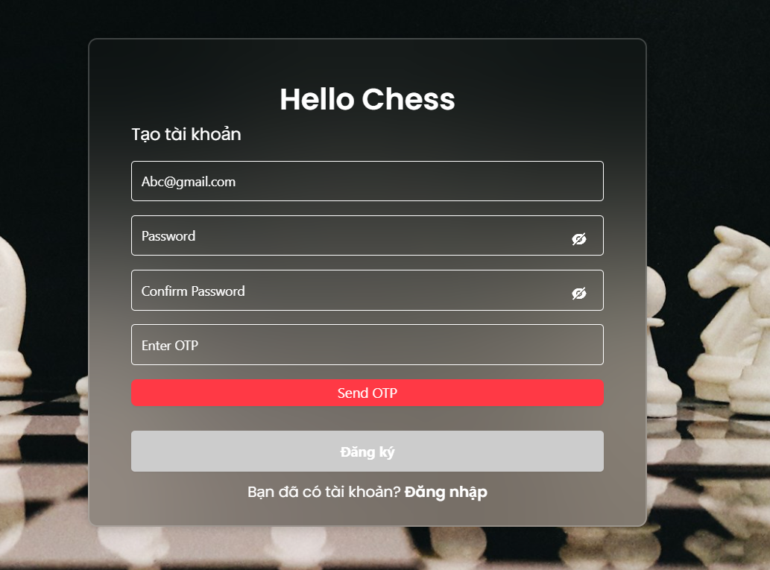
Test Case ID | Mô tả | Hành động | Điều kiện tiên quyết | Kết quả mong đợi | Kết quả thực tế | Kết quả |  |  | Kết quả |  |  | Chú thích
 |  |  |  |  |  | Vòng 1 |  |  | Vòng 2
 |  |  |  |  |  | Trạng thái | Ngày kiểm tra | Người kiểm tra | Trạng thái | Ngày kiểm tra | Người kiểm tra
GUI_SHOW Trang đăng ký
GUI-DK01 | [Email] Input | Kiểm tra | Người dùng truy cập vào trang đăng ký của hệ thống | Chữ nhập có màu trắng | Chữ nhập có màu trắng | Passed | 31/3/2025 | N.Anh | Passed | 2025-02-04 | N.Anh
GUI-DK02 | [Password] Input | Kiểm tra | Người dùng truy cập vào trang đăng ký của hệ thống | Mật khẩu được ẩn bằng kí tự • | Mật khẩu được ẩn bằng kí tự • | Passed | 31/3/2025 | N.Anh | Passed | 2025-02-04 | N.Anh
GUI-DK03 | [Confirm Password] Input | Kiểm tra | Người dùng truy cập vào trang đăng ký của hệ thống | Mật khẩu được ẩn bằng kí tự • | Mật khẩu được ẩn bằng kí tự • | Passed | 31/3/2025 | N.Anh | Passed | 2025-02-04 | N.Anh
GUI-DK04 | [Enter OTP] Input | Kiểm tra | Người dùng truy cập vào trang đăng ký của hệ thống | Chữ nhập có màu trắng | Chữ nhập có màu trắng | Passed | 31/3/2025 | N.Anh | Passed | 2025-02-04 | N.Anh
GUI-DK05 | [Send OTP] Button | Kiểm tra | Người dùng truy cập vào trang đăng ký của hệ thống | Chọn | Chọn | Passed | 31/3/2025 | N.Anh | Passed | 2025-02-04 | N.Anh
GUI-DK06 | [Đăng ký]Button | Kiểm tra | Người dùng truy cập vào trang đăng ký của hệ thống | Chọn | Chọn | Passed | 31/3/2025 | N.Anh | Passed | 2025-02-04 | N.Anh
GUI-DK07 | [Đăng nhập] Link | Kiểm tra | Người dùng truy cập vào trang đăng ký của hệ thống | Chọn | Chọn | Passed | 31/3/2025 | N.Anh | Passed | 2025-02-04 | N.Anh
FUNCTION_SHOW Trang đăng ký
FUNC-DK01 | Đăng ký thành công | 1. Nhập Email : user5@gmail.com 2. Nhập mật khẩu : Anh131123a@ 3. Nhập lại mật khẩu : Anh131123a@ 4. Nhấn Send OTP 5. Nhấp OTP : 169589 6. Nhấn đăng ký | Người dùng truy cập vào trang đăng ký của hệ thống | Hiển thị thông báo "Đăng ký thành công"và chuyển sang trang đăng nhập | Hiển thị thông báo "Đăng ký thành công"và chuyển sang trang đăng nhập | Passed | 31/3/2025 | N.Anh | Passed | 2025-02-04 | N.Anh
FUNC-DK02 | Đăng ký tài khoản bị trùng email | 1. Nhập Email : user5@gmail.com 2. Nhập mật khẩu : Anh131123a@ 3. Nhập lại mật khẩu : Anh131123a@ 4. Nhấn Send OTP 5. Nhấp OTP : 169589 6. Nhấn đăng ký | Người dùng truy cập vào trang đăng ký của hệ thống | Hiển thị thông báo "Đăng ký thất bại" | Hiển thị thông báo "Đăng ký thất bại" | Passed | 31/3/2025 | N.Anh | Passed | 2025-02-04 | N.Anh
FUNC-DK03 | Bỏ trống thông tin Email | 1. Nhập Email : 2. Nhập mật khẩu : Anh131123a@ 3. Nhập lại mật khẩu : Anh131123a@ 4. Nhấn Send OTP 5. Nhấp OTP : 169589 6. Nhấn đăng ký | Người dùng truy cập vào trang đăng ký của hệ thống | Hiển thị thông báo "Vui lòng nhập email trước khi gửi OTP." | Hiển thị thông báo "Vui lòng nhập email trước khi gửi OTP." | Passed | 31/3/2025 | N.Anh | Passed | 2025-02-04 | N.Anh
FUNC-DK04 | Bỏ trống thông tin nhập mật khẩu hoặc nhập lại mật khẩu | 1. Nhập Email : user5@gmail.com 2. Nhập mật khẩu : 3. Nhập lại mật khẩu : 4. Nhấn Send OTP 5. Nhấp OTP : 169589 6. Nhấn đăng ký | Người dùng truy cập vào trang đăng ký của hệ thống | Hiển thi thông báo "Vui lòng điền đầy đủ thông tin." | Hiển thi thông báo "Vui lòng điền đầy đủ thông tin." | Passed | 31/3/2025 | N.Anh | Passed | 2025-02-04 | N.Anh
FUNC-DK05 | Bỏ trống thông tin OTP | 1. Nhập Email : user5@gmail.com 2. Nhập mật khẩu : Anh131123a@ 3. Nhập lại mật khẩu : Anh131123a@ 4. Nhấn Send OTP 5. Nhấp OTP : 6. Nhấn đăng ký | Người dùng truy cập vào trang đăng ký của hệ thống | Hiển thi thông báo "Vui lòng điền đầy đủ thông tin." | Hiển thi thông báo "Vui lòng điền đầy đủ thông tin." | Passed | 31/3/2025 | N.Anh | Passed | 2025-02-04 | N.Anh
FUNC-DK06 | Nhập sai OTP | 1. Nhập Email : user5@gmail.com 2. Nhập mật khẩu : Anh131123a@ 3. Nhập lại mật khẩu : Anh131123a@ 4. Nhấn Send OTP 5. Nhấp OTP : 12312 6. Nhấn đăng ký | Người dùng truy cập vào trang đăng ký của hệ thống | Hiển thị thông báo "Đã có lỗi xảy ra. Vui lòng thử lại." | Hiển thị thông báo "Đã có lỗi xảy ra. Vui lòng thử lại." | Passed | 31/3/2025 | N.Anh | Passed | 2025-02-04 | N.Anh
FUNC-DK07 | Nhập mật khẩu và nhập lại mật khẩu không khơp nhau | 1. Nhập Email : user5@gmail.com 2. Nhập mật khẩu : Anh131123a@ 3. Nhập lại mật khẩu : Anh131123a@1 4. Nhấn Send OTP 5. Nhấp OTP : 169589 6. Nhấn đăng ký | Người dùng truy cập vào trang đăng ký của hệ thống | Hiển thị thông báo "Mật khẩu xác nhận không khớp." | Hiển thị thông báo "Mật khẩu xác nhận không khớp." | Passed | 31/3/2025 | N.Anh | Passed | 2025-02-04 | N.Anh
FUNC-DK08 | Nhập sai định dạng Email | 1. Nhập Email : user5gmail.com 2. Nhập mật khẩu : Anh131123a@ 3. Nhập lại mật khẩu : Anh131123a@1 4. Nhấn Send OTP 5. Nhấp OTP : 169589 6. Nhấn đăng ký | Người dùng truy cập vào trang đăng ký của hệ thống | Hiển thị thông báo "Email không đúng định dạng." | Hiển thị thông báo "Email không đúng định dạng." | Passed | 20/04/2025 | N.Anh | Passed | 2025-02-04 | N.Anh
FUNC-DK09 | Mật khẩu không đúng định dạng | 1. Nhập Email : user5gmail.com 2. Nhập mật khẩu : Anh13 3. Nhập lại mật khẩu : Anh13 4. Nhấn Send OTP 5. Nhấp OTP : 169589 6. Nhấn đăng ký | Người dùng truy cập vào trang đăng ký của hệ thống | Hiển thị thông báo "Mật khẩu phải có ít nhất 6 ký tự, bao gồm chữ và số. " | Hiển thị thông báo "Mật khẩu phải có ít nhất 6 ký tự, bao gồm chữ và số. " | Passed | 31/3/2025 | N.Anh | Passed | 2025-02-04 | N.Anh

Xem thông tin khóa học
Project Name | Xây dựng website quản lý trung tâm dạy học cờ vua tích hợp hệ AI hỗ trợ học viên
Module Code | Xem chi tiết khóa học
 | Hoàn thành | Lỗi | Chưa kiểm tra | Bị chăn | Tổng số trường hợp thử nghiệm
Round 1 | 12 | 0 | 0 | 0 | 12
Round 2 | 12 | 0 | 0 | 0 | 12
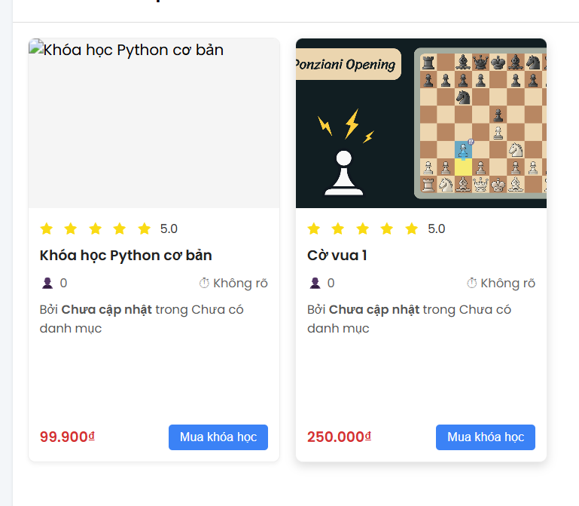 |  |  |  |  |  | 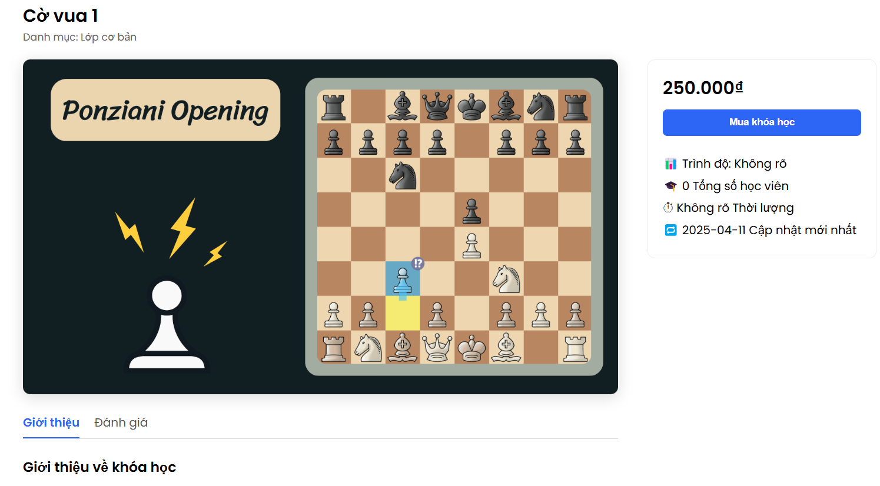
Test Case ID | Mô tả | Hành động | Điều kiện tiên quyết | Kết quả mong đợi | Kết quả thực tế | Kết quả |  |  | Kết quả |  |  | Chú thích
 |  |  |  |  |  | Vòng 1 |  |  | Vòng 2
 |  |  |  |  |  | Trạng thái | Ngày kiểm tra | Người kiểm tra | Trạng thái | Ngày kiểm tra | Người kiểm tra
GUI_SHOW Xem thông tin khóa học
GUI_XTTKH01 | [Ảnh sản phẩm] img | Kiểm tra | Người dùng truy cập vào trang khóa học | Hình ảnh to và rõ | Hình ảnh to và rõ | Passed | 2025-07-04 | N.Anh | Passed | 2025-09-04 | N.Anh
GUI_XTTKH02 | [Tên sản phẩm] | Kiểm tra | Người dùng truy cập vào trang khóa học | Chữ có màu đen | Chữ có màu đen | Passed | 2025-07-04 | N.Anh | Passed | 2025-09-04 | N.Anh
GUI_XTTKH03 | [Giá bán] | Kiểm tra | Người dùng truy cập vào trang khóa học | Chữ có màu đen | Chữ có màu đen | Passed | 2025-07-04 | N.Anh | Passed | 2025-09-04 | N.Anh
GUI_XTTKH04 | [Giơi thiệu] | Kiểm tra | Người dùng truy cập vào trang khóa học | Chữ có màu đen | Chữ có màu đen | Passed | 2025-07-04 | N.Anh | Passed | 2025-09-04 | N.Anh
GUI_XTTKH05 | [Mua khóa học] Button | Kiểm tra | Người dùng truy cập vào trang khóa học | Chữ có màu trắng và nền xanh | Chữ có màu trắng và nền xanh | Passed | 2025-07-04 | N.Anh | Passed | 2025-09-04 | N.Anh
GUI_XTTKH06 | [Đánh giá] | Kiểm tra | Người dùng truy cập vào trang khóa học | Màu vàng | Màu vàng | Passed | 2025-07-04 | N.Anh | Passed | 2025-09-04 | N.Anh

FUNCTION_SHOW Trang xem thông tin khóa học
FUNC-XTTKH01 | Kiểm tra xem hình ảnh sản phẩm có được hiển thị đúng không | Kiểm tra | Người dùng truy cập vào hệ thống | Hiện thị đúng | Hiện thị đúng | Passed | 2025-07-04 | N.Anh | Passed | 2025-09-04 | N.Anh
FUNC-XTTKH02 | Kiểm tra xem tên sản phẩm có được hiển thị đúng không. | Kiểm tra | Người dùng truy cập vào hệ thống | Hiện thị đúng | Hiện thị đúng | Passed | 2025-07-04 | N.Anh | Passed | 2025-09-04 | N.Anh
FUNC-XTTKH03 | Kiểm tra xem giá sản phẩm có được hiển thị đúng không. | Kiểm tra | Người dùng truy cập vào hệ thống | Hiện thị đúng | Hiện thị đúng | Passed | 2025-07-04 | N.Anh | Passed | 2025-09-04 | N.Anh
FUNC-XTTKH04 | Kiểm tra xem thông tin sản phẩm có hiển thị không | Kiểm tra | Người dùng truy cập vào hệ thống | Hiện thị đúng | Hiện thị đúng | Passed | 2025-07-04 | N.Anh | Passed | 2025-09-04 | N.Anh
FUNC-XTTKH05 | Kiểm tra xem đánh giá sản phẩm có hiển thị hay không | Kiểm tra | Người dùng truy cập vào hệ thống | Hiện thị đúng | Hiện thị đúng | Passed | 2025-07-04 | N.Anh | Passed | 2025-09-04 | N.Anh
FUNC-XTTKH06 | Bấm vào button mua khóa học xem có cho chọn lơp không | Bấm vào button mua khóa học | Người dùng truy cập vào hệ thống | Hiển thị chọn lơp học | Hiển thị chọn lơp học | Passed | 2025-07-04 | N.Anh | Passed | 2025-09-04 | N.Anh

Quản lý thông tin cá nhân
Project Name | Xây dựng website quản lý trung tâm dạy học cờ vua tích hợp hệ AI hỗ trợ học viên
Module Code | Quản lý thông tin cá nhân
 | Hoàn thành | Lỗi | Chưa kiểm tra | Bị chăn | Tổng số trường hợp thử nghiệm
Round 1 | 14 | 0 | 0 | 0 | 14
Round 2 | 14 | 0 | 0 | 0 | 14
 | 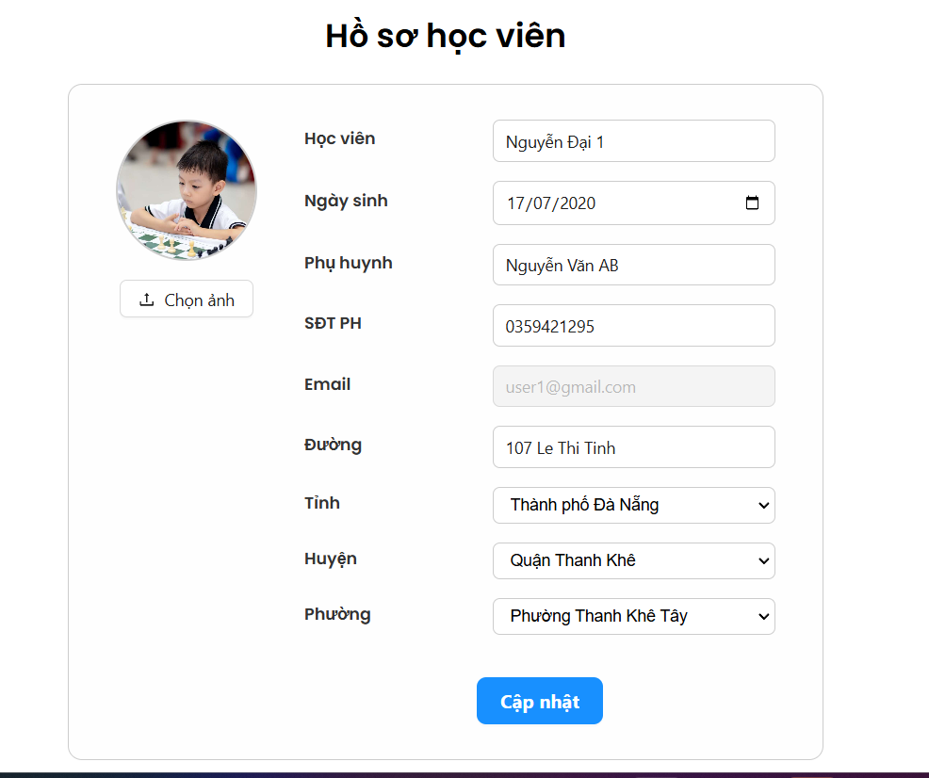
Test Case ID | Mô tả | Hành động | Điều kiện tiên quyết | Kết quả mong đợi | Kết quả thực tế | Kết quả |  |  | Kết quả |  |  | Chú thích
 |  |  |  |  |  | Vòng 1 |  |  | Vòng 2
 |  |  |  |  |  | Trạng thái | Ngày kiểm tra | Người kiểm tra | Trạng thái | Ngày kiểm tra | Người kiểm tra
GUI_PROFILE Trang quản lý thông tin cá nhân
GUI_PROFILE01 | [Hoc viên] Input | Kiểm tra | Người dùng truy cập vào trang thông tin cá nhân | Chữ nhập có màu đen | Chữ nhập có màu đen | Passed | 13/04/2025 | N.Anh | Passed | 15/4/2025 | N.Anh
GUI_PROFILE02 | [Ngay sinh] DateTimePicker | Kiểm tra | Người dùng truy cập vào trang thông tin cá nhân | Chữ nhập có màu đen | Chữ nhập có màu đen | Passed | 13/04/2025 | N.Anh | Passed | 15/4/2025 | N.Anh
GUI_PROFILE03 | [ Họ tên phụ huynh] Input | Kiểm tra | Người dùng truy cập vào trang thông tin cá nhân | Chữ nhập có màu đen | Chữ nhập có màu đen | Passed | 13/04/2025 | N.Anh | Passed | 15/4/2025 | N.Anh
GUI_PROFILE04 | [ Số điện thoại PH ] Select | Kiểm tra | Người dùng truy cập vào trang thông tin cá nhân | Chữ nhập có màu đen | Chữ nhập có màu đen | Passed | 13/04/2025 | N.Anh | Passed | 15/4/2025 | N.Anh
GUI_PROFILE05 | [Email ] Input | Kiểm tra | Người dùng truy cập vào trang thông tin cá nhân | Không đươc nhập | Không đươc nhập | Passed | 13/04/2025 | N.Anh | Passed | 15/4/2025 | N.Anh
GUI_PROFILE06 | [ Đương ] Input | Kiểm tra | Người dùng truy cập vào trang thông tin cá nhân | Chữ nhập có màu đen | Chữ nhập có màu đen | Passed | 13/04/2025 | N.Anh | Passed | 15/4/2025 | N.Anh
GUI_PROFILE07 | [ Tỉnh ] DropDownList | Kiểm tra | Người dùng truy cập vào trang thông tin cá nhân | Chọn | Chọn | Passed | 13/04/2025 | N.Anh | Passed | 15/4/2025 | N.Anh
GUI_PROFILE08 | [ Huyện ] DropDownList | Kiểm tra | Người dùng truy cập vào trang thông tin cá nhân | Chọn | Chọn | Passed | 13/04/2025 | N.Anh | Passed | 15/4/2025 | N.Anh
GUI_PROFILE09 | [ Phương ] DropDownList | Kiểm tra | Người dùng truy cập vào trang thông tin cá nhân | Chọn | Chọn | Passed | 13/04/2025 | N.Anh | Passed | 15/4/2025 | N.Anh
GUI_PROFILE10 | [Cập Nhật] Button | Kiểm tra | Người dùng truy cập vào trang thông tin cá nhân | Chữ màu trắng và có nền màu đen | Chữ màu trắng và có nền màu đen | Passed | 13/04/2025 | N.Anh | Passed | 15/4/2025 | N.Anh

FUNCTION_PROFILE quản lý thông tin cá nhân
FUNC-PROFILE01 | Xác thực trang tài khoản cá nhân đang hiển thị | 1. Khởi động trang web. 2. Hiển thị trang chủ. 3. Nhấn vào "Avatar -> Thông tin cá nhân" | Đã đăng nhập | Hiển thị thông tin tài khoản của ngươi dùng | Hiển thị thông tin tài khoản của ngươi dùng | Passed | 13/04/2025 | N.Anh | Passed | 15/4/2025 | N.Anh
FUNC-PROFILE02 | Cập nhật ảnh đại diện | Nhấn vào ảnh để thay dổi | Người dùng truy cập vào trang thông tin cá nhân | Ảnh được cập nhật thành công | Ảnh được cập nhật thành công | Passed | 13/04/2025 | N.Anh | Passed | 15/4/2025 | N.Anh
FUNC-PROFILE03 | Cập nhật thông tin thành công | 1.Nhấn chỉnh sửa thông tin cá nhân 2. Nhập Tên :Nguyễn Đại 3. Chọn Ngày sinh:28/12/2002 4. Nhập tên PH : Nguyễn Văn AB 5. Nhập SDT PH : 0359421295 6. Xem Email có đúng không đươc nhập 7. Nhập tên đương : 107 Le Thi Tinh 8. Chọn tỉnh : TP Đà Nẵng 9. Chọn Quận:Quận Thanh khê 10.Chọn Phường: Phương Thanh Khê Tây 11. Nhấn cập nhật | Người dùng truy cập vào trang thông tin cá nhân | Cập nhật thông tin thành công | Cập nhật thông tin thành công | Passed | 13/04/2025 | N.Anh | Passed | 15/4/2025 | N.Anh
FUNC-PROFILE04 | Cập nhật thông tin cá nhân bỏ trống 1 trương bất kỳ | 1.Nhấn chỉnh sửa thông tin cá nhân 2. Nhập Tên : 3. Chọn Ngày sinh:28/12/2002 4. Nhập tên PH : Nguyễn Văn AB 5. Nhập SDT PH : 0359421295 6. Xem Email có đúng không đươc nhập 7. Nhập tên đương : 107 Le Thi Tinh 8. Chọn tỉnh : TP Đà Nẵng 9. Chọn Quận:Quận Thanh khê 10.Chọn Phường: Phương Thanh Khê Tây 11. Nhấn cập nhật | Người dùng truy cập vào trang thông tin cá nhân | Báo đỏ trường nhập họ | Báo đỏ trường nhập họ | Passed | 13/04/2025 | N.Anh | Passed | 15/4/2025 | N.Anh

Quản lý khóa học
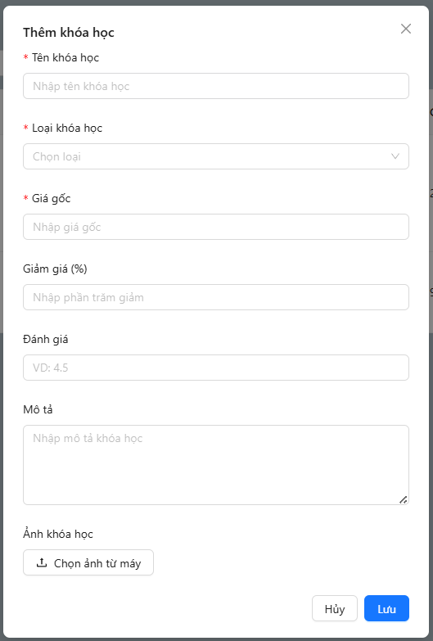
Project Name | Xây dựng website quản lý trung tâm dạy học cờ vua tích hợp hệ AI hỗ trợ học viên
Module Code | Quản lý khóa học
 | Hoàn thành | Lỗi | Chưa kiểm tra | Bị chăn | Tổng số trường hợp thử nghiệm
Round 1 | 25 | 0 | 0 | 0 | 25
Round 2 | 25 | 0 | 0 | 0 | 25

Test Case ID | Mô tả | Hành động | Điều kiện tiên quyết | Kết quả mong đợi | Kết quả thực tế | Kết quả |  |  | Kết quả |  |  | Chú thích
 |  |  |  |  |  | Vòng 1 |  |  | Vòng 2
 |  |  |  |  |  | Trạng thái | Ngày kiểm tra | Người kiểm tra | Trạng thái | Ngày kiểm tra | Người kiểm tra
GUI_COURSEMN Quản lý khóa học
GUI-COURSEMN01 | [Ảnh] | Kiểm tra | Phải đăng nhập vào trang quản lý | Hiển thị hình ảnh của khóa học | Hiển thị hình ảnh của khóa học | Passed | 13/4/2025 | N.Anh | Passed | 15/04/2025 | N.Anh
GUI-COURSEMN02 | [Tên khóa học] | Kiểm tra | Phải đăng nhập vào trang quản lý | Hiển thị tên của khóa học | Hiển thị tên của khóa học | Passed | 13/4/2025 | N.Anh | Passed | 15/04/2025 | N.Anh
GUI-COURSEMN03 | [ Loại ] | Kiểm tra | Phải đăng nhập vào trang quản lý | Hiển thị loại của khóa học | Hiển thị loại của khóa học | Passed | 13/4/2025 | N.Anh | Passed | 15/04/2025 | N.Anh
GUI-COURSEMN04 | [Mô tả] | Kiểm tra | Phải đăng nhập vào trang quản lý | Hiển thị mô tả về khóa học | Hiển thị mô tả về khóa học | Passed | 13/4/2025 | N.Anh | Passed | 15/04/2025 | N.Anh
GUI-COURSEMN05 | [Lơp] | Kiểm tra | Phải đăng nhập vào trang quản lý | Hiển thị các lơp của khóa học đó | Hiển thị các lơp của khóa học đó | Passed | 13/4/2025 | N.Anh | Passed | 15/04/2025 | N.Anh
GUI-COURSEMN06 | [ Giá ] | Kiểm tra | Phải đăng nhập vào trang quản lý | Hiển thị giá của khóa học đó | Hiển thị giá của khóa học đó | Passed | 13/4/2025 | N.Anh | Passed | 15/04/2025 | N.Anh
GUI-COURSEMN07 | [ Giảm giá ] | Kiểm tra | Phải đăng nhập vào trang quản lý | Hiển thị giảm giá của khóa học đó | Hiển thị giảm giá của khóa học đó | Passed | 13/4/2025 | N.Anh | Passed | 15/04/2025 | N.Anh
GUI-COURSEMN08 | [ Đánh giá ] | Kiểm tra | Phải đăng nhập vào trang quản lý | Hiển thị đánh giá của khóa học đó | Hiển thị đánh giá của khóa học đó | Passed | 13/4/2025 | N.Anh | Passed | 15/04/2025 | N.Anh
GUI-COURSEMN09 | [Thêm khóa học] Button | Kiểm tra | Phải đăng nhập vào trang quản lý | Hiển thị nút thêm khóa học | Hiển thị nút thêm khóa học | Passed | 13/4/2025 | N.Anh | Passed | 15/04/2025 | N.Anh
GUI-COURSEMN10 | [Icon sửa] Button | Kiểm tra | Phải đăng nhập vào trang quản lý | Hiển thị nút chỉnh sửa khóa học | Hiển thị nút chỉnh sửa khóa học | Passed | 13/4/2025 | N.Anh | Passed | 15/04/2025 | N.Anh
GUI-COURSEMN11 | [Icon xóa] Button | Kiểm tra | Phải đăng nhập vào trang quản lý | Hiển thị nút xóa khóa học | Hiển thị nút xóa khóa học | Passed | 13/4/2025 | N.Anh | Passed | 15/04/2025 | N.Anh
GUI-COURSEMN12 | [ Hủy ] Button | Kiểm tra | Phải đăng nhập vào trang quản lý | Hiển thị nút hủy câp nhật | Hiển thị nút hủy câp nhật | Passed | 13/4/2025 | N.Anh | Passed | 15/04/2025 | N.Anh
GUI-COURSEMN13 | [ Lưu ] Button | Kiểm tra | Phải đăng nhập vào trang quản lý | Hiển thị nút lưu cập nhật | Hiển thị nút lưu cập nhật | Passed | 13/4/2025 | N.Anh | Passed | 15/04/2025 | N.Anh
GUI-COURSEMN14 | [ Tìm kiếm khóa học ] Input | Kiểm tra | Phải đăng nhập vào trang quản lý | Hiển thị ô tìm kiếm khóa học | Hiển thị ô tìm kiếm khóa học | Passed | 13/4/2025 | N.Anh | Passed | 15/04/2025 | N.Anh
GUI-COURSEMN15 | [ Lọc theo loại] Button | Kiểm tra | Phải đăng nhập vào trang quản lý | Hiển thị nút lọc theo loại | Hiển thị nút lọc theo loại | Passed | 13/4/2025 | N.Anh | Passed | 15/04/2025 | N.Anh
GUI-COURSEMN16 | [ Sắp Xếp ] Button | Kiểm tra | Phải đăng nhập vào trang quản lý | Hiển thị nút sắp xếp | Hiển thị nút sắp xếp | Passed | 13/4/2025 | N.Anh | Passed | 15/04/2025 | N.Anh
FUNCTION_COURSEMN Quản lý giỏ hàng
FUNC-COURSEMN01 | Thêm khóa học thành công | 1. Nhập tên khóa học : Các khai cuộc phổ biến bạn cần biết khi chơi cờ vua 2. Chọn loại khóa học : Lơp trung cấp 1 3. Nhập giá : 300000 4. Nhập giảm giá : 5% 5. Nhập đánh giá : 4 6. Nhập mô tả : Khóa học về Khai cuộc trong cờ vua. 7. Chọn ảnh 8. Chọn Thêm | Phải đăng nhập vào trang quản lý | Hiển thị thông báo "Tạo khóa học thành công!" | Hiển thị thông báo "Tạo khóa học thành công!" | Passed | 13/4/2025 | N.Anh | Passed | 15/04/2025 | N.Anh
FUNC-COURSEMN02 | Nhập thiếu trương khi thêm | 1. Nhập tên khóa học : Các khai cuộc phổ biến bạn cần biết khi chơi cờ vua 2. Chọn loại khóa học : Lơp trung cấp 1 3. Nhập giá : 300000 4. Nhập giảm giá : 5% 5. Nhập đánh giá : 6. Nhập mô tả : Khóa học về Khai cuộc trong cờ vua. 7. Chọn ảnh 8. Chọn Thêm | Phải đăng nhập vào trang quản lý | Hiển thị thông báo "Đã xảy ra lỗi khi lưu khóa học" | Hiển thị thông báo "Đã xảy ra lỗi khi lưu khóa học" | Passed | 13/4/2025 | N.Anh | Passed | 15/04/2025 | N.Anh
FUNC-COURSEMN03 | Sửa khóa học thành công | 1. Chọn vào Icon xóa 2. Nhập tên khóa học : Các khai cuộc phổ biến bạn cần biết khi chơi cờ vua 3. Chọn loại khóa học : Lơp trung cấp 1 4. Nhập giá : 300000 5. Nhập giảm giá : 5% 6. Nhập đánh giá : 4 -> 5 7. Nhập mô tả : Khóa học về Khai cuộc trong cờ vua. 8. Chọn ảnh 9. Chọn Lưu | Phải đăng nhập vào trang quản lý | Hiển thị thông báo "Cập nhật khóa học thành công!" | Hiển thị thông báo "Cập nhật khóa học thành công!" | Passed | 13/4/2025 | N.Anh | Passed | 15/04/2025 | N.Anh
FUNC-COURSEMN04 | Xóa khóa học thành công | 1. Nhấn vào Icon xóa ơ khóa học muốn xóa | Phải đăng nhập vào trang quản lý | Hiển thị thông báo " Xóa khóa học thành công" | Hiển thị thông báo " Xóa khóa học thành công" | Passed | 13/4/2025 | N.Anh | Passed | 15/04/2025 | N.Anh
FUNC-COURSEMN05 | Xóa sản phẩm ra khỏi giỏ hàng | 1. Nhấn vào biểu tượng thùng rác 2. Xác nhận Có | Phải đăng nhập vào trang quản lý | Sau khi nhấn thì sản phẩm sẽ bị xóa khỏi giỏ hàng | Sau khi nhấn thì sản phẩm sẽ bị xóa khỏi giỏ hàng | Passed | 13/4/2025 | N.Anh | Passed | 15/04/2025 | N.Anh
FUNC-COURSEMN06 | Tìm kiếm khóa học nhập tên đúng | 1. Nhập chữ "Cơ vua" ơ ô tìm kiếm | Phải đăng nhập vào trang quản lý | Hiển thị khóa học muốn tìm | Hiển thị khóa học muốn tìm | Passed | 13/4/2025 | N.Anh | Passed | 15/04/2025 | N.Anh
FUNC-COURSEMN07 | Nhập sai tên khóa học | 1. Nhập chữ "Cơ vua1" ơ ô tìm kiếm | Phải đăng nhập vào trang quản lý | Không hiển thị khóa học nào | Sau khi chọn sẽ chuyển đến trang thanh toán đơn hàng | Passed | 13/4/2025 | N.Anh | Passed | 15/04/2025 | N.Anh
FUNC-COURSEMN08 | Chọn lọc khóa học theo loại | 1. Chọn lọc khóa học theo loại | Phải đăng nhập vào trang quản lý | Hiển thị khóa học theo loại | Hiển thị khóa học theo loại | Passed | 13/4/2025 | N.Anh | Passed | 15/04/2025 | N.Anh
FUNC-COURSEMN09 | Sắp xếp danh sách khóa học từ A-Z , Z-A | Chọn vào nút Sắp Xếp | Phải đăng nhập vào trang quản lý | Hiển thị khóa học sau khi sắp xếp | Hiển thị khóa học sau khi sắp xếp | Passed | 13/4/2025 | N.Anh | Passed | 15/04/2025 | N.Anh

